1
地址待告知

订单号 | Description 产品描述 | Unit 单位 | GOOD SIZE&QTY 产品尺寸&数量 |  |  |  |  |  | QTY 数量
女式上衣 | J4M9117C | 件 | 衣架 | S | M | L | XL |  | QTY
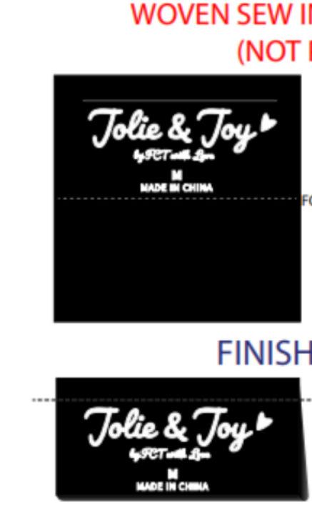
16860 | 白色 bright white |  | 无 | 300 | 600 | 600 | 300 |  | 1,800
 | 卡其cuban sand |  |  | 300 | 600 | 600 | 300 |  | 1,800
 | 灰色shark |  |  | 300 | 600 | 600 | 300 |  | 1,800 | 版号：L4091R
 | 黑色black |  |  | 400 | 800 | 800 | 400 |  | 2,400
 |  |  |  |  |  |  |  | 合计 | 7800
备注:
款号 | J4M9117C | PO | 16860 |  | 主唛 | JOLIE & JOY # 047 BLACK

面料95%涤5%弹力ITY 水晶麻，215gsm

所有辅料要环保
 | 商店：BCF
 | 无衣架， 无测试。
 | CS客人查货，价格牌客供
交期：2024/5.15出厂
1.照工艺指示单进行大货生产。
2.有问题及时反馈。

